FORMAT
 |  |  |  |  |  |  |  |  |  |  | 最終チェック
 |  |  | 作業指示書
 |  |  |  |  |  |  | 担当営業 | ﾌﾛﾝﾄ |  |  | 実施日 |  | 年 | 月 | 日
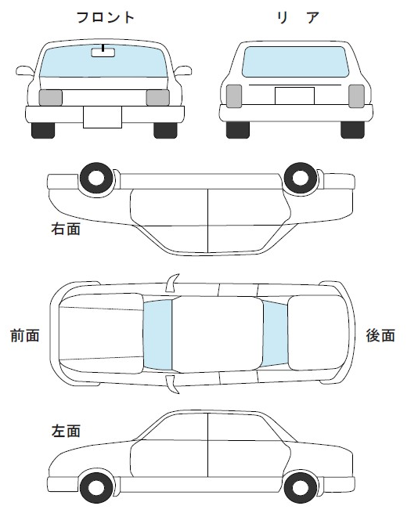
受付日 | 年 |  | 月 | 日 |  | 日付 |  |  |  |  | 車種
納車日 | 年 |  | 月 | 日
車種 |  |  |  |  |  | 名前
 |  |  |  |  |  |  |  |  |  |  | お客様

お客様 |  |  |  |  | 部品の注意!! 部品を車内に残さない 写真を撮ったらすぐに捨てる |  |  |  |  |  | 車体

車体 |  |  |  |  |  |  |  |  |  |  | 登録

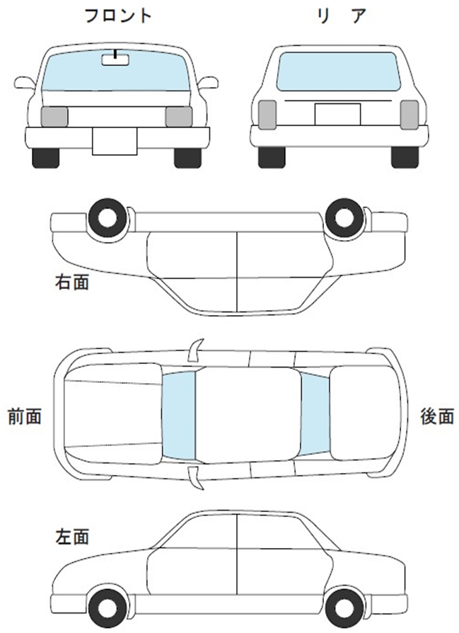
登録 |  |  |  |  |  |  |  |  |  |  | カラー

カラー
 |  |  |  |  |  |  |  |  |  |  | 納期
初度登録 |  | （西暦）

納期 |  |  |  |  |  |  |  |  |  |  | 鈑金

 |  |  |  |  |  |  |  |  |  |  | □ | 部品がすべてついているか？

作 業 内 容 |  |  |  |  |  |  |  |  |  |  | □ | 交換部品にキズがないか？

 |  |  |  |  |  |  |  |  |  |  | □ | 組付した時に、外したパーツが付いているか？

 |  |  |  |  |  |  |  |  |  |  | □ | 動作確認はできているか？

 |  |  |  |  |  |  |  |  |  |  | □ | エラー情報は表示されていないか？

 |  |  |  |  |  |  |  |  |  |  | □ | 左右のバランスはできているか？

 |  |  |  |  |  |  |  |  |  |  | □ | 車内に部品が残ってないか？

 |  |  |  |  |  |  |  |  |  |  | □ | 左右のバランスはできているか？

 |  |  |  |  |  |  |  |  |  |  | □ | 車内に部品が残ってないか？

 |  |  |  |  |  |  |  |  |  |  | 塗装

 |  |  |  |  |  |  |  |  |  |  | □ | ゴミはないか？

 |  |  |  |  |  |  |  |  |  |  | □ | キズはないか？

 |  |  |  |  |  |  |  |  |  |  | □ | 吸い込みはないか？
 |  |  |  |  |  | 保険 | 車検証 | ｺｰﾃｨﾝｸﾞ証
 |  |  |  |  |  |  |  |  |  |  | □ | 色垂れしていないか？

 |  |  |  |  |  |  |  |  |  |  | □ | 色合いはあっているか？

 |  |  |  |  | 鈑金 | 部品 | ﾊﾞﾗｼ | 鈑金・ﾊﾟﾃ | 溶接 |  | □ | 磨き忘れはないか？

 |  |  |  |  |  |  |  |  |  |  | □ | ﾏｽｷﾝｸﾞ剥がし忘れないか？

 |  |  |  |  |  | 組付け |  |  |  | 部品 |  |  |  |  | 下地

 |  |  |  |  |  |  |  |  |  | バラシ |  |  |  |  | サフ

 |  |  |  |  | 塗装 | 下地 | ｻﾌ | 調色 | 塗装
 |  |  |  |  |  |  |  |  |  | 板金 パテ |  |  |  |  | 調色

 |  |  |  |  |  | 磨き |  |  |  | 溶接 |  |  |  |  | 塗装

 |  |  |  |  |  |  |  |  |  | 組付 |  |  |  |  | 磨き

 |  |  |  |  |  |  |  |  |  | その他

